Taul1
 |  | Matikka 2 tiivistelmä kpl 1 _ 6 harjoitukset, 2 per aihe

 |  |  |  |  | TARKISTUS
 |  |  |  |  | Kun olet laskenut,
 |  |  |  |  | laita T niin kuin teit ▼

 |  |  |  |  |  |  | Tarkistus
1) | Laske yhteen: | 317.5 | 12.5

2) | Laske päässä: | 2 + 6 + 8 + 4

3) | laske allekkain | 113.4
 |  | 126.6

4) | laske allekkain | 126.6
 |  | 106.6

5) | laske allekkain | 24.2
 |  | 21.5

6) | Laske | 2 |  | 3 |  |  | 7
 |  | 4 |  | 8 |  |  | 8

7) | Laske | 2 |  | 2 |  |  | 4
 |  | 3 |  | 4 |  |  | 3

$$\sqrt{25}$$
8) | Laske
9) | Laske | 33

10) | Ratkaise yhtälö | 2X - 2 + 2X = 8 + 2X - 6

11) | Ilmoita metreinä | 0,35 km

12) | Ilmoita desilitroina | 0,3 litraa

13) | Paljonko on 10% luvusta 60?

14) | Montako prosenttia luku 20 on luvusta 80?

 |  |  |  |  |  | ▼ | Tarkistus
15) | Laske nurmikon pinta- ala

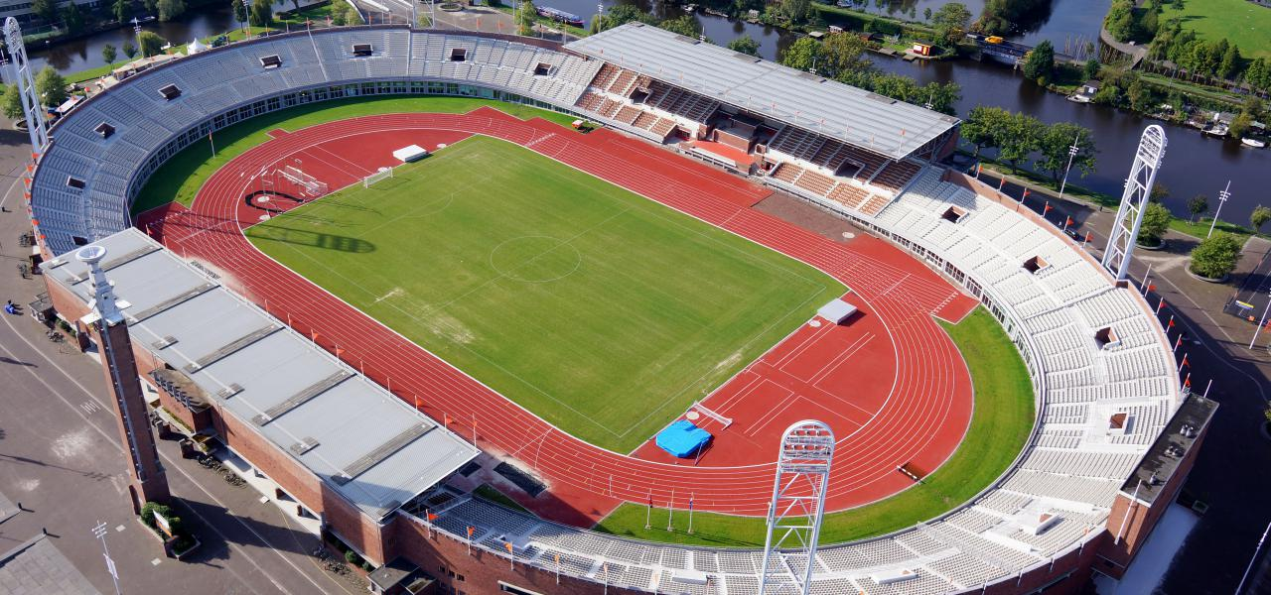

90 metriä

45 metriä

16) | Laske nurmikon keskellä olevan hiekka- alueen pinta- ala

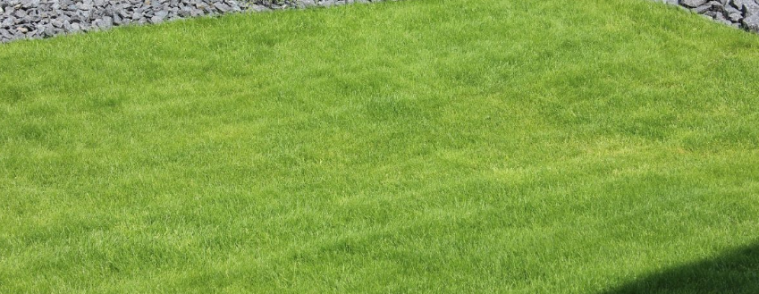

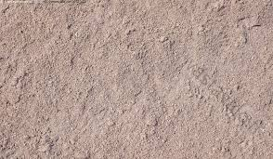
3 m
3 m

2,5 m

3 m

17) | Laske paljonko säiliössä on hiekkaa
 | Säiliö on täytetty siten, että ylhäällä on tyhjää tilaa 0,5 m

18) | Jos säiliön ympäri laitettaisiin merkkausteipit, kuinka pitkä teipin pätkä tarvitaan?

merkkaus- suunta

1,5 m

2 m
3 m

